상품제안서
맞춤제작캘린더(230*160mm) | 상품코드: S23663

 |  |  |  |  |  |  | 02-713-8555 | www.synergygift.co.kr
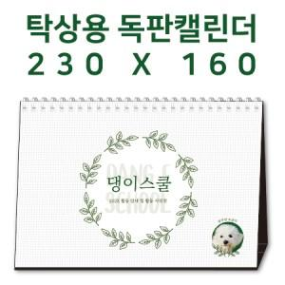

【상세/제작정보】 | <p><span style="font-size: 12pt;">​※ 기본 칼라양면인쇄 포함입니다.</span></p><p><span style="font-size: 12pt;">&nbsp;</span></p><p><span style="font-size: 12pt;">​※ 박인쇄 추가시 동판비 7,000원 부가세 별도 발생 됩니다.</span></p><p><span style="font-size: 12pt;">&nbsp;</span></p><p><span style="font-size: 12pt;"></span><span style="font-size: 16px;">※ 배송비 1박스 50개 포장, 박스당 3,500원 부가세별도 발생</span><span style="font-size: 12pt;">​</span><span style="font-size: 12pt;">​</span></p>

【인쇄/포장옵션】 | 금박, 은박, 풀칼라 / 종이봉투 동봉

【공급단가】 | 수량 | 100~ | 300~ | 1,000~ | 5,000~ | 10,000~
*VAT별도 | 단가 | 5,530원 | 2,760원 | 1,490원 | 1,060원 | 1,020원

【상품 URL】 | https://www.synergygift.co.kr:443/src/goods_detail.php?gdno=23663

